Objectif 1
Graphique 1. Part de la population couverte par au moins une prestation sociale, par sexe, 2023 (pourcentage)

Région | Sexe | Personnes couvertes par au moins une prestation sociale | Personnes au-dessus de l’âge légal de la retraite bénéficiant d’une pension de vieillesse | Pourcentage de la population en âge de travailler qui cotise activement | Femmes donnant naissance couvertes par des prestations de maternité
Australie et Nouvelle-Zélande | Population féminine | 94,96 | 80,5 | 6,01 | 94,4
 | Population masculine | 95,53 | 76,48 | 6,88
Europe et Amérique du Nord | Population féminine | 86,97 | 97,54 | 5,22 | 79,02
 | Population masculine | 87,87 | 99,09 | 6,23
Asie de l’Est et du Sud-Est | Population féminine | 67,13 | 88,0 | 4,53 | 29,27
 | Population masculine | 70,84 | 90,68 | 5,51
Amérique latine et Caraïbes | Population féminine | 59,03 | 74,17 | 2,63 | 29,55
 | Population masculine | 63,36 | 85,86 | 3,52
Afrique du Nord et Asie de l’Ouest | Population féminine | 39,24 | 48,24 | 1,28 | 19,36
 | Population masculine | 40,42 | 76,66 | 2,96
Asie centrale et du Sud | Population féminine | 30,9 | 42,42 | 9,75 | 46,25
 | Population masculine | 41,48 | 55,9 | 2,88
Océanie (hors Australie et Nouvelle-Zélande) | Population féminine | 18,38 | 33,04 | 0,22 | 22,26
 | Population masculine | 19,61 | 30,21 | 3,97
Afrique subsaharienne | Population féminine | 14,07 | 18,93 | 4,34 | 5,9
 | Population masculine | 16,71 | 26,57 | 8,70
Monde | Population féminine | 50,14 | 77,23 | 2,91 | 36,44
 | Population masculine | 54,59 | 82,6 | 4,09

Sources: Estimations de l’Organisation internationale du Travail ; Base de données mondiale sur la protection sociale, sur la base de l’Enquête sur la Sécurité Sociale ; Programmes de sécurité sociale de l’Association internationale de la sécurité sociale ; ILOSTAT ; sources nationales. Remarque: La couverture effective renvoie à la part de la population totale bénéficiant de prestations sociales contributives ou non contributives dans au moins un domaine ou contribuant activement à au moins un régime de sécurité sociale.
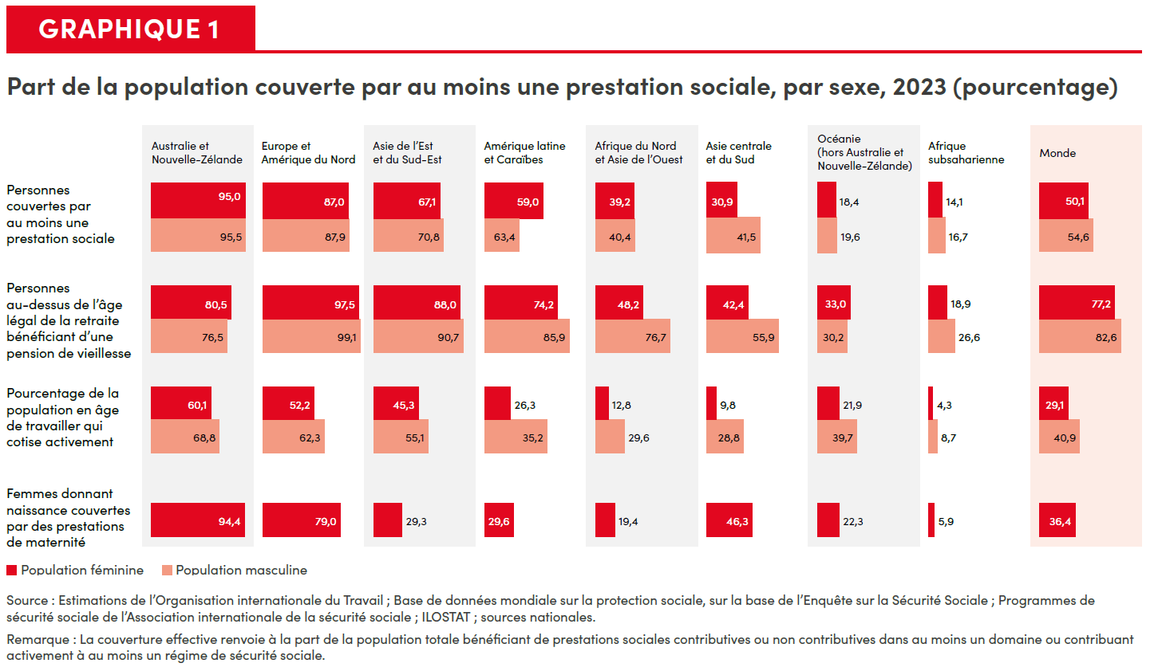

Objectif 2
Graphique 2. Insécurité alimentaire modérée ou grave, par sexe et région, 2023 (pourcentage de la population adulte)

 | Insécurité alimentaire modérée ou grave |  | Insécurité alimentaire grave
Région | Population masculine | Population féminine | Population masculine | Population féminine
Afrique subsaharienne | 62,6 | 62,7 | 23,2 | 23,6
Océanie (hors Australie et Nouvelle-Zélande) | 51,9 | 51,5 | 23,5 | 23,2
Asie centrale et du Sud | 38,1 | 41,9 | 17,0 | 20,1
Afrique du Nord et Asie de l’Ouest | 33,6 | 36,5 | 12,3 | 12,4
Amérique latine et Caraïbes | 25,1 | 30,3 | 7,8 | 9,2
Australie et Nouvelle-Zélande | 16,1 | 15,7 | 5,3 | 4,3
Asie de l’Est et du Sud-Est | 9,5 | 8,8 | 1,6 | 1,4
Europe et Amérique du Nord | 8,0 | 9,2 | 1,9 | 1,7
Monde | 25,4 | 26,7 | 9,2 | 10,0

Source: FAO, FIDA, OMS, PAM et UNICEF. 2024. Résumé de L’État de la sécurité alimentaire et de la nutrition dans le monde 2024 – Des financements pour éliminer la faim, l’insécurité alimentaire et toutes les formes de malnutrition. Rome. |  |  |  |  | https://openknowledge.fao.org/handle/20.500.14283/cd1276fr
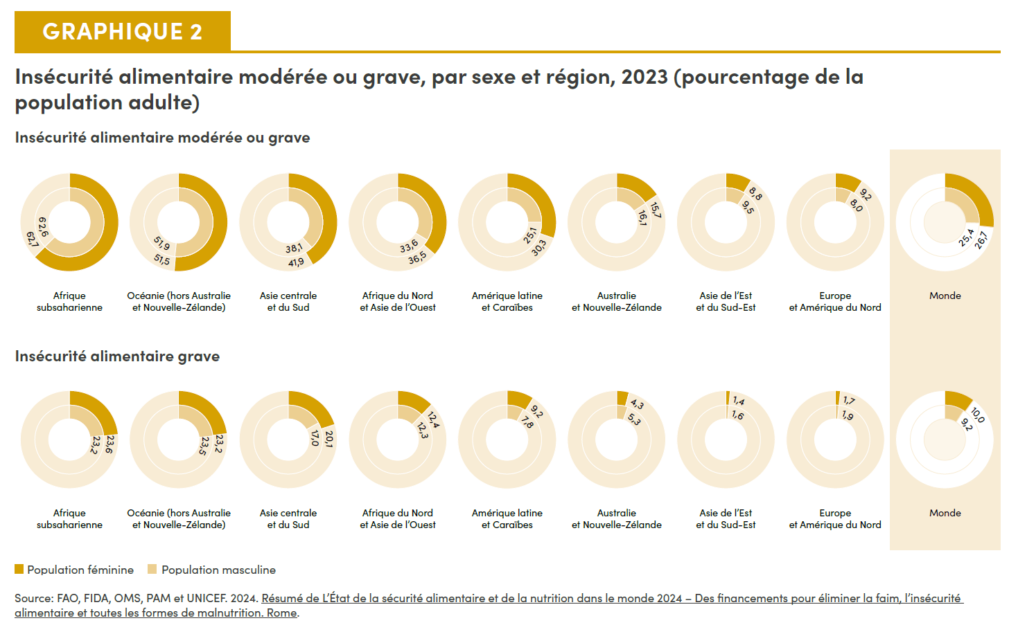

Objectif 3
La guerre, les conflits et les déplacements ont des conséquences désastreuses sur la santé mentale et physique des femmes

- À Gaza, sur 155 000 femmes enceintes et mères de nouveau-nés, 15 000 sont au bord de la famine. Les femmes enceintes ont du mal à accéder à des césariennes et subissent souvent cette opération sans anesthésie. - En Haïti, seulement 10,3 % des femmes déplacées pouvaient accéder à des services de santé, contre 32 % des hommes. - Au Soudan, on estime que près de 1,2 million de femmes enceintes et allaitantes souffriront de malnutrition et subiront des complications graves pendant et après l’accouchement. - En Ukraine, 8 % des femmes déclarent souhaiter des médicaments pour traiter leur anxiété, contre 4 % des hommes.
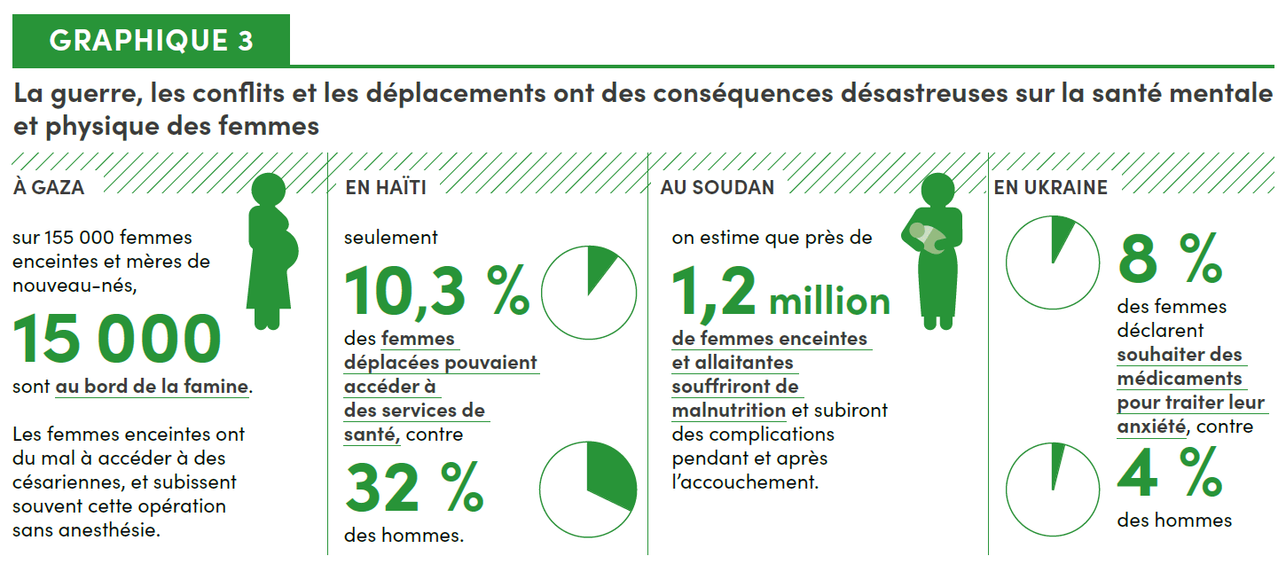

Objectif 4
Graphique 4. Taux de non-scolarisation dans le deuxième cycle de l’enseignement secondaire, par sexe, 2024 (pourcentage)

 | Population féminine | Population masculine
Afrique subsaharienne | 48 | 44
Asie centrale et du Sud | 37 | 37
Océanie (hors Australie et Nouvelle-Zélande) | 27 | 22
Asie de l’Est et du Sud-Est | 19 | 21
Afrique du Nord et Asie de l’Ouest | 18 | 17
Amérique latine et Caraïbes | 15 | 17
Europe et Amérique du Nord | 5 | 5
Australie et Nouvelle-Zélande | 1 | 2
Monde | 29 | 29

Source: Calculs d’ONU-Femmes fondés sur la base de données 2024 de l’UNESCO sur les taux de non-scolarisation du Rapport mondial de suivi sur l’éducation, 2023. Remaque: Les décimales ne sont pas disponibles.
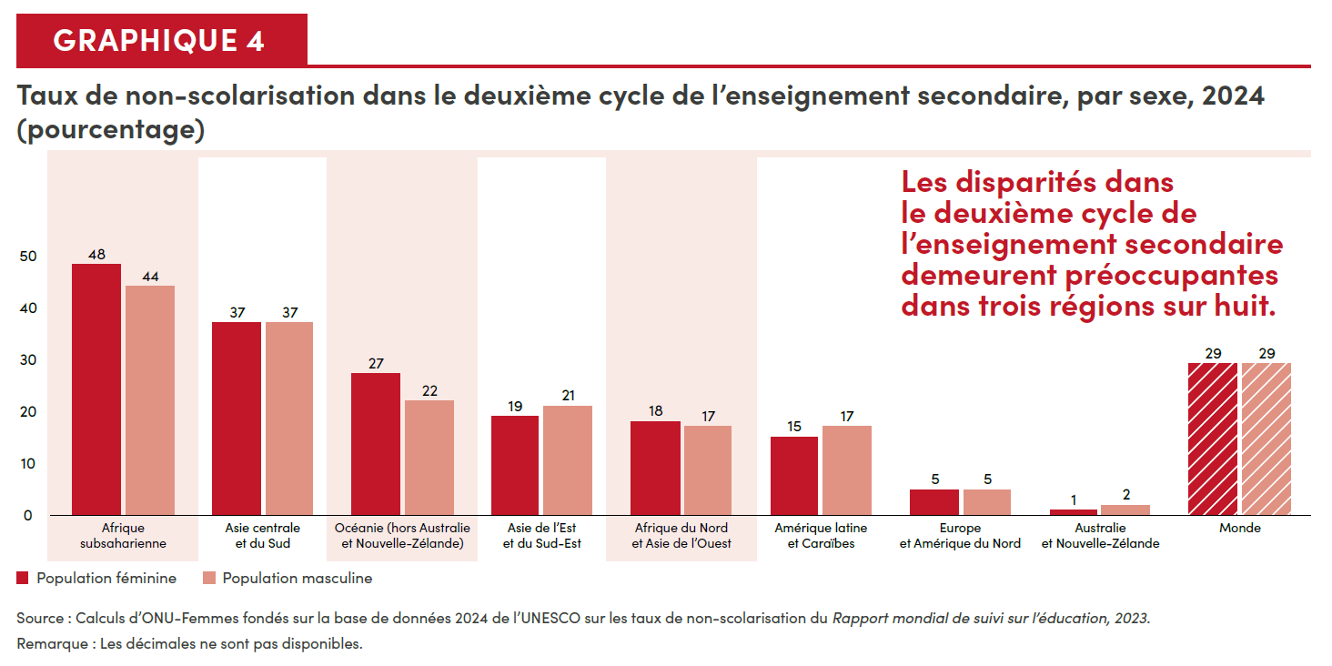

Objectif 6
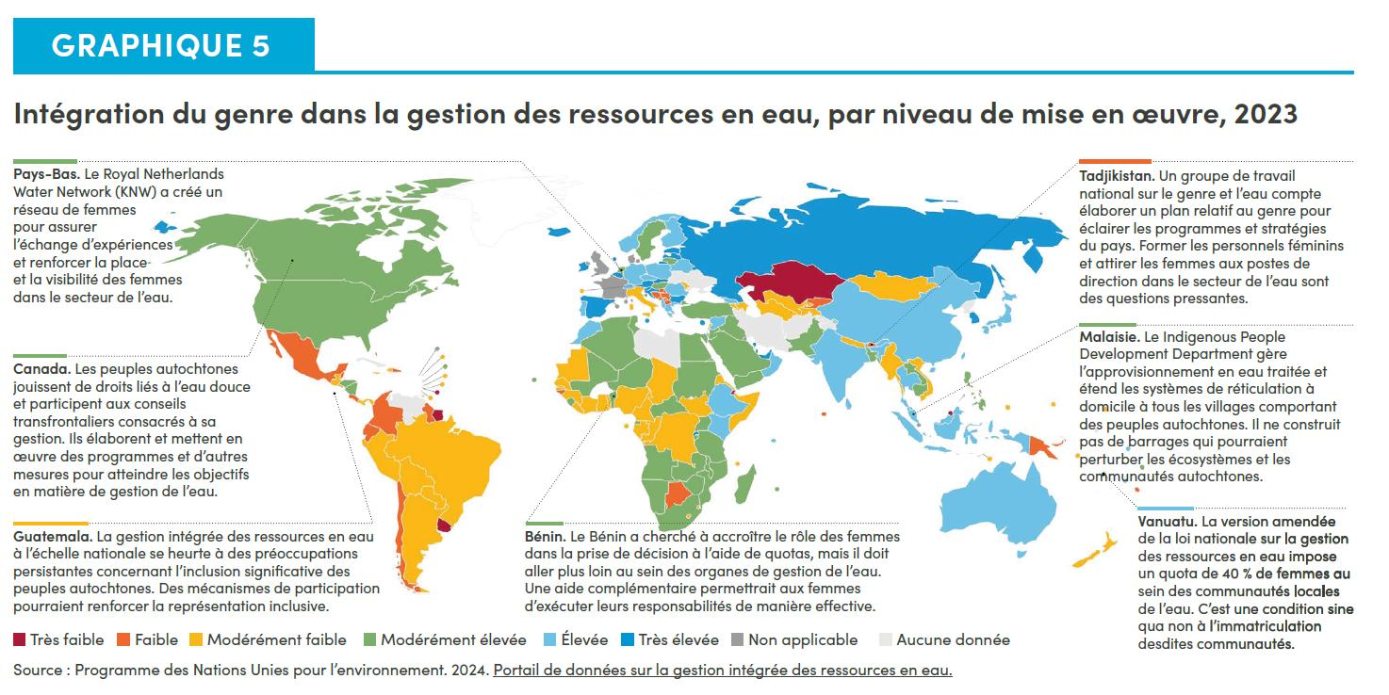
Graphique 5. Intégration du genre dans la gestion des ressources en eau, par niveau de mise en œuvre, 2023

Canada. Les peuples autochtones jouissent de droits liés à l’eau douce et participent aux conseils transfrontaliers consacrés à sa gestion. Ils élaborent et mettent en œuvre des programmes et d’autres mesures pour atteindre les objectifs en matière de gestion de l’eau.

Pays-Bas. Le Royal Netherlands Water Network (KNW) a créé un réseau de femmes pour assurer l’échange d’expériences et renforcer la place et la visibilité des femmes dans le secteur de l’eau.

Tadjikistan. Un groupe de travail national sur le genre et l’eau compte élaborer un plan relatif au genre pour éclairer les programmes et stratégies du pays. Former les personnels féminins et attirer les femmes aux postes de direction dans le secteur de l’eau sont des questions pressantes.

Vanuatu. La version amendée de la loi nationale sur la gestion des ressources en eau impose un quota de 40 % de femmes au sein des communautés locales de l’eau. C’est une condition sine qua non à l’immatriculation desdites communautés.

Malaisie. Le Indigenous People Development Department gère l’approvisionnement en eau traitée et étend les systèmes de réticulation à domicile à tous les villages comportant des peuples autochtones. Il ne construit pas de barrages qui pourraient perturber les écosystèmes et les communautés autochtones.

Bénin. Le Bénin a cherché à accroître le rôle des femmes dans la prise de décision à l’aide de quotas, mais il doit aller plus loin au sein des organes de gestion de l’eau. Une aide complémentaire permettrait aux femmes d’exécuter leurs responsabilités de manière effective.

Guatemala. La gestion intégrée des ressources en eau à l’échelle nationale se heurte à des préoccupations persistantes concernant l’inclusion significative des peuples autochtones. Des mécanismes de participation pourraient renforcer la représentation inclusive.

Très faible ---- Faible ---- Modérément faible ---- Modérément élevée ---- Élevée ---- Très élevée ---- Non applicable ---- Aucune donnée

Source: Programme des Nations Unies pour l’environnement. 2024. Portail de données sur la gestion intégrée des ressources en eau.
https://iwrmdataportal.unepdhi.org/interactive-map

Objectif 7
Graphique 6. Le secteur de l’énergie est en pleine transition, mais les obstacles liés au genre demeurent importants

• 8,6 % de personnes dans le monde n’avaient pas accès à l’électricité en 2022, dont plus de 50 % dans 21 pays en développement. • Dans les ménages raccordés au réseau électrique, les femmes sont de 9 à 23 points de pourcentage plus susceptibles de trouver un emploi à l’extérieur du foyer. • La pollution de l’air intérieur est la troisième cause de mortalité féminine dans le monde. • Elle est responsable de la perte d’environ 86 millions d’années de vie en bonne santé en 2019, principalement chez les femmes de pays à revenu faible et intermédiaire. • Les femmes inventrices sont titulaires de 42,6 % des brevets dans le secteur de l’énergie. • Toutefois, les femmes ne détiennent que 32 % des emplois dans le secteur des énergies renouvelables. • Seules 22 % des personnes ayant inventé des technologies de transition vers l’énergie propre sont des femmes. • Les femmes ne détiennent que 16,4 % des postes de direction.
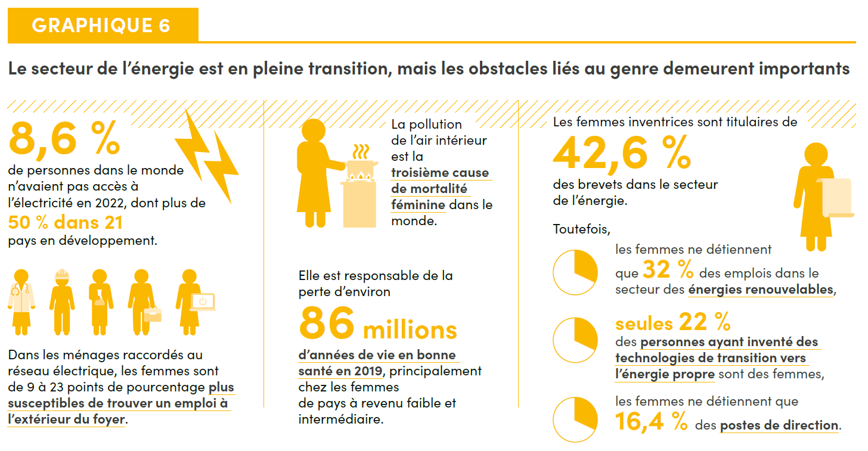

Objectif 8
Graphique 7. Taux de chômage et taux de déficit d’emplois, par sexe, personnes de 15 ans et plus, 2024 (pourcentage)

Région des ODD | Taux | Population masculine | Population féminine
Australie et Nouvelle-Zélande | Taux de chômage | 4,04 | 3,93
 | Taux de déficit d’emplois | 5,25 | 6,77
Asie de l’Est et du Sud-Est | Taux de chômage | 4,17 | 3,45
 | Taux de déficit d’emplois | 5,97 | 7,7
Océanie (hors Australie et Nouvelle-Zélande) | Taux de chômage | 3,94 | 3,78
 | Taux de déficit d’emplois | 7,96 | 9,06
Europe et Amérique du Nord | Taux de chômage | 4,77 | 4,89
 | Taux de déficit d’emplois | 8,07 | 9,67
Asie centrale et du Sud | Taux de chômage | 4,47 | 5,32
 | Taux de déficit d’emplois | 7,21 | 12,31
Amérique latine et Caraïbes | Taux de chômage | 5,17 | 7,45
 | Taux de déficit d’emplois | 9,52 | 19,34
Afrique subsaharienne | Taux de chômage | 5,09 | 6,51
 | Taux de déficit d’emplois | 13,55 | 21,0
Afrique du Nord et Asie de l’Ouest | Taux de chômage | 7,83 | 14,8
 | Taux de déficit d’emplois | 13,25 | 32,11
Monde | Taux de chômage | 4,77 | 5,21
 | Taux de déficit d’emplois | 8,33 | 13,03

Source: Organisation internationale du Travail. 2024. Base de données ILOSTAT. Remarque: Des estimations modélisées ont été utilisées ici. Le taux de chômage, le taux d’activité potentiel et le taux de non-demandeurs d’emploi volontaires représentent différents degrés de lien avec le marché du travail. |  |  |  | https://ilostat.ilo.org/fr/
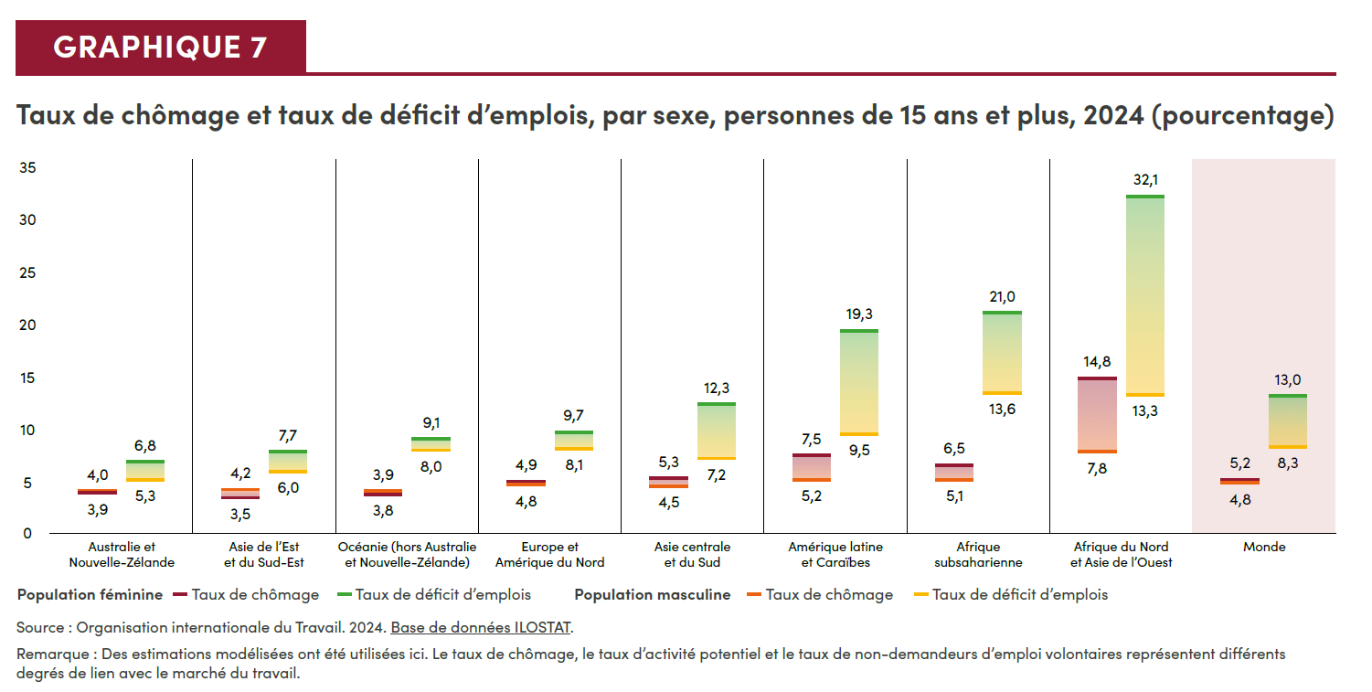

Objectif 9
Graphique 8. Part de chercheuses, par région, 2011 et 2021 (pourcentage)

Région des ODD | 2011 | 2021 | Parité
Amérique latine et Caraïbes | 44,6 | 44,4 | 50,0
Afrique du Nord et Asie de l’Ouest | 35,6 | 38,4 | 50,0
Europe et Amérique du Nord | 34,5 | 35,3 | 50,0
Afrique subsaharienne | 28,6 | 31,4 | 50,0
Asie centrale et du Sud | 20,4 | 26,9 | 50,0
Asie de l’Est et du Sud-Est | 23,3 | 26,2 | 50,0
Monde | 29,4 | 31,5 | 50,0

Source: Navigateur de données de l’ISU. Remarque: Les moyennes régionales sont basées sur les données disponibles ; elles sont calculées à partir des données de l’année la plus proche en cas de données manquantes pour 2011 et 2021.

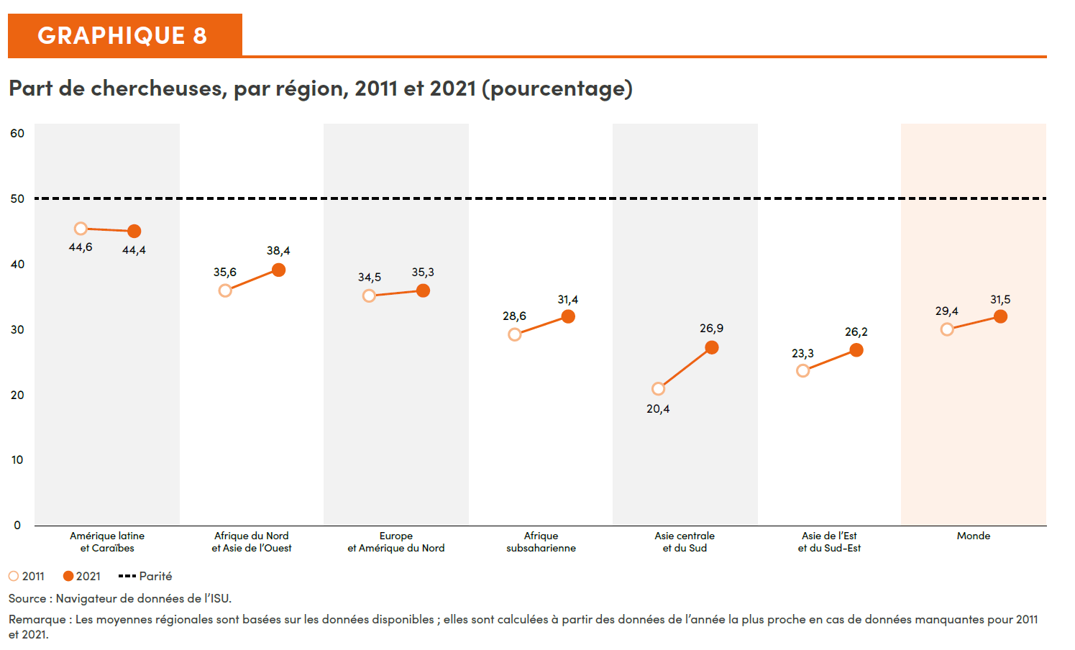

Objectif 10
Graphique 9. Part de la population qui estime que l’impact des populations migrantes sur le développement de leur pays est assez mauvais ou plutôt mauvais, par sexe, 2017-2022 (pourcentage)

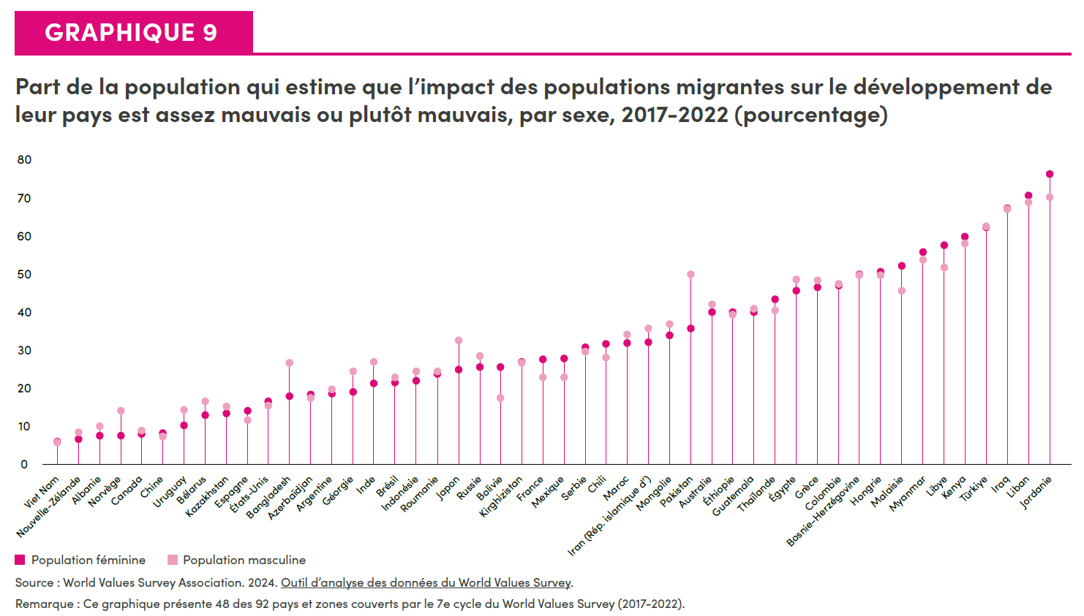
 | Femmes | Hommes
Viet Nam | 6 | 5.7
Nouvelle-Zélande | 6.8 | 8.6
Albanie | 7.5 | 10
Norvège | 7.6 | 14.1
Canada | 8 | 9
Chine | 8.2 | 7.4
Uruguay | 10.3 | 14.3
Bélarus | 13 | 16.6
Kazakhstan | 13.4 | 15.3
Espagne | 14.2 | 11.7
États-Unis | 16.6 | 15.5
Bangladesh | 18 | 26.7
Azerbaïdjan | 18.4 | 17.4
Argentine | 18.6 | 19.8
Géorgie | 19 | 24.5
Inde | 21.3 | 26.9
Brésil | 21.5 | 22.8
Indonésie | 21.9 | 24.5
Roumanie | 23.8 | 24.5
Japon | 24.9 | 32.5
Russie | 25.5 | 28.6
Bolivie | 25.7 | 17.5
Kirghizistan | 26.9 | 26.7
France | 27.7 | 22.9
Mexique | 27.9 | 23
Serbie | 30.7 | 29.7
Chili | 31.6 | 28
Maroc | 31.9 | 34.2
Iran (République islamique d’) | 32.1 | 35.6
Mongolie | 33.9 | 36.9
Pakistan | 35.7 | 49.9
Australie | 39.9 | 42
Éthiopie | 39.9 | 39.2
Guatemala | 40 | 40.9
Thaïlande | 43.3 | 40.4
Égypte | 45.7 | 48.5
Grèce | 46.6 | 48.2
Colombie | 47 | 47.3
Bosnie-Herzégovine | 49.9 | 49.7
Hongrie | 50.6 | 49.7
Malaisie | 52.2 | 45.5
Myanmar | 55.8 | 53.8
Libye | 57.5 | 51.7
Kenya | 59.8 | 57.9
Türkiye | 62.2 | 62.5
Iraq | 67.2 | 67
Liban | 70.5 | 68.7
Jordanie | 76.3 | 70.2

Source: World Values Survey Association. 2024. Outil d’analyse des données de la World Values Survey. Remarque: Ce graphique présente 48 des 92 pays et zones couverts par le 7e cycle du World Values Survey (2017-2022).
https://www.worldvaluessurvey.org/WVSOnline.jsp

Objectif 11
Graphique 10. Part de la population urbaine ayant un accès facile aux transports publics, 2020 (pourcentage)

Région des ODD | Part de la population urbaine ayant un accès facile aux transports publics, 2020 (pourcentage)
Europe et Amérique du Nord | 82,6
Australie et Nouvelle-Zélande | 81,3
Amérique latine et Caraïbes | 60,6
Asie de l’Est et du Sud-Est | 56,6
Asie centrale et du Sud | 52,8
Afrique du Nord et Asie de l’Ouest | 49,3
Afrique subsaharienne | 33,8
Océanie (hors Australie et Nouvelle-Zélande) | 16,2
Monde | 60,9

Source: Programme des Nations Unies pour les établissements humains (ONU-Habitat), Base de données sur les indicateurs urbains 2024
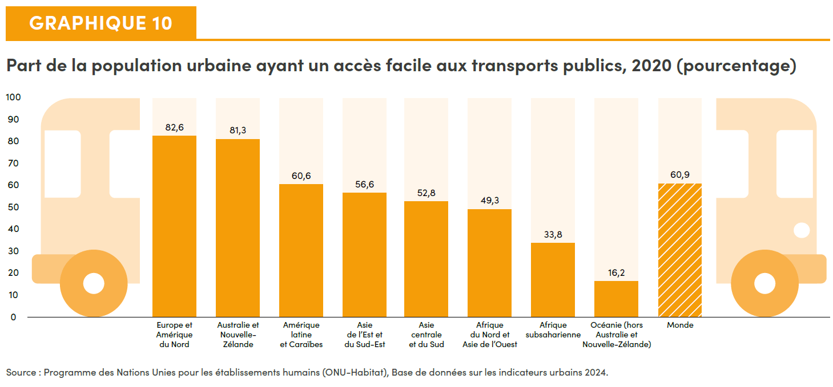

Objectifs 12-15 (infographie)
Graphique 11. L’effet de catastrophes multiples sur les femmes et les filles en Mongolie et aux Tonga

 | Effet | Mongolie | Tonga
Part de femmes exposées à des dangers au cours des 12 derniers mois, qui: | ont vu leur santé mentale affectée par les catastrophes | 3 % (1 point de pourcentage de plus que les hommes) | 92 % (7 points de pourcentage de plus que les hommes)
Part de femmes qui ont observé que les changements climatiques: | allongeaient le temps passé à collecter des produits forestiers | 18 % (15 points de pourcentage de plus que les hommes) | 19 % (11 points de pourcentage de moins que les hommes)
 | aggravaient la charge de travail non rémunéré | 2 % (0.5 point de pourcentage de plus que les hommes) | 62 % (6 points de pourcentage de plus que les hommes)

Source: ONU-Femmes et TSD 2023. Gender and Environment Survey 2022. Royaume des Tonga ; ONU-Femmes et MNSO 2024. Gender and Environment Survey Pilot 2021. Mongolie.
Remarque: L’enquête menée en Mongolie était une enquête pilote. Les données ont été collectées par entretien téléphonique assisté par ordinateur pendant la pandémie de COVID-19. Voir le document relatif aux notes et références (en anglais uniquement) pour plus de détails.

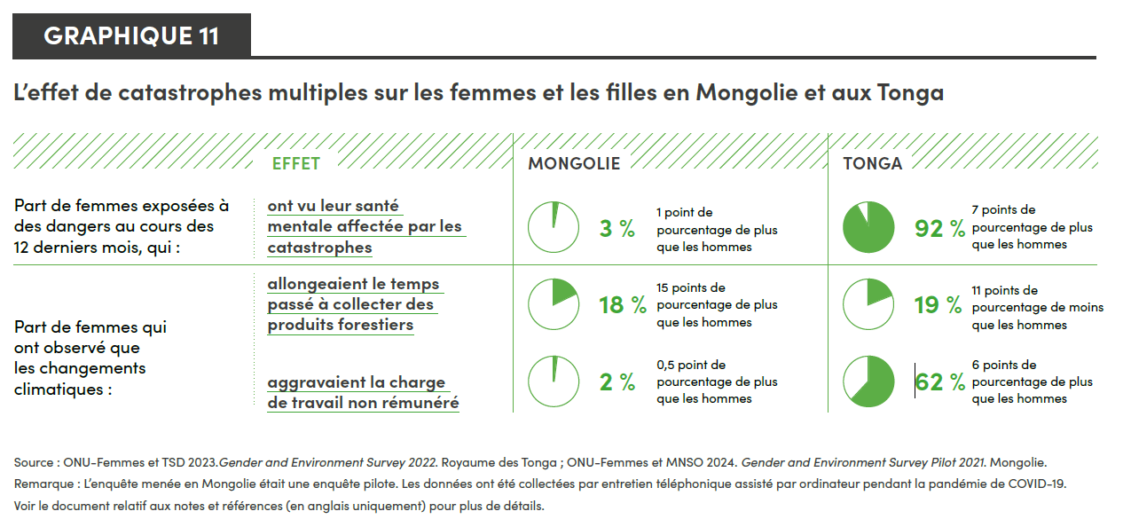

Objectif 16
Graphique 12. Part de la population qui se sent en sécurité lorsqu’elle marche seule la nuit à l’endroit où elle vit, par région et sexe, 2020-2022 (pourcentage)

Région | Part de la population qui se sent en sécurité lorsqu’elle marche seule la nuit à l’endroit où elle vit | Sexe
Amérique latine et Caraïbes | 37 | Population féminine
Amérique latine et Caraïbes | 52 | Population masculine
Afrique subsaharienne | 47 | Population féminine
Afrique subsaharienne | 56 | Population masculine
Asie centrale et du Sud | 58 | Population féminine
Asie centrale et du Sud | 72 | Population masculine
Afrique du Nord et Asie de l’Ouest | 66 | Population féminine
Afrique du Nord et Asie de l’Ouest | 84 | Population masculine
Europe et Amérique du Nord | 68 | Population féminine
Europe et Amérique du Nord | 78 | Population masculine
Asie de l’Est et du Sud-Est | 80 | Population féminine
Asie de l’Est et du Sud-Est | 90 | Population masculine
Monde | 65 | Population féminine
Monde | 77 | Population masculine

Source: ONUDC. 2024. Basé sur les réponses à l’Enquête des Nations Unies sur les tendances de la criminalité et le fonctionnement des systèmes de justice pénale et au sondage mondial Gallup. Remarque: Les agrégats régionaux renvoient aux moyennes sur trois ans pondérées par taille de la population du pays. Les moyennes pour l’Océanie ont été supprimées, puisque seules les données d’un pays étaient disponibles.
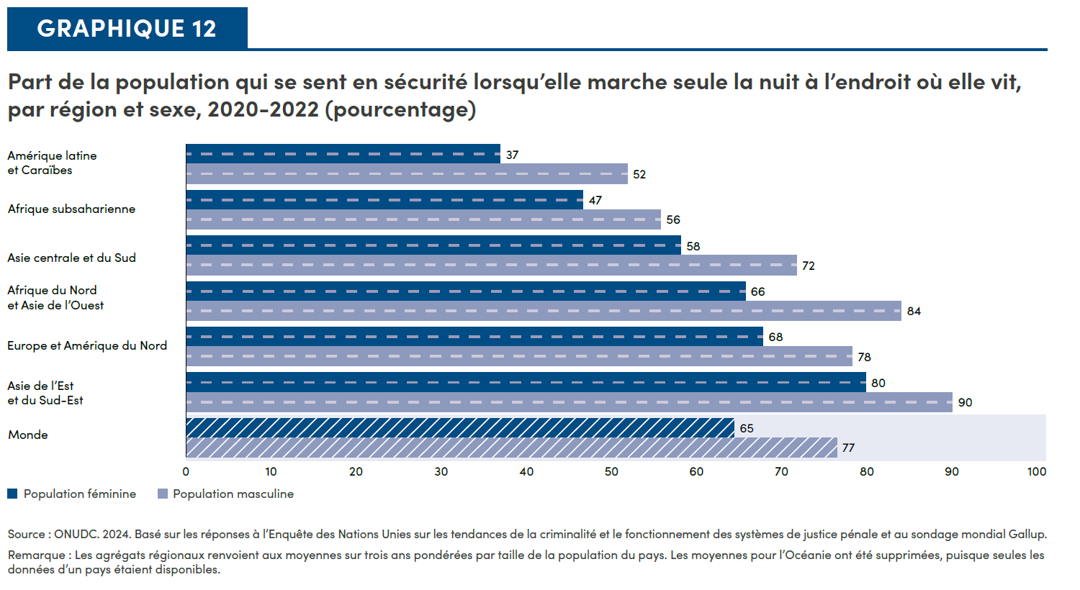

Objectif 17
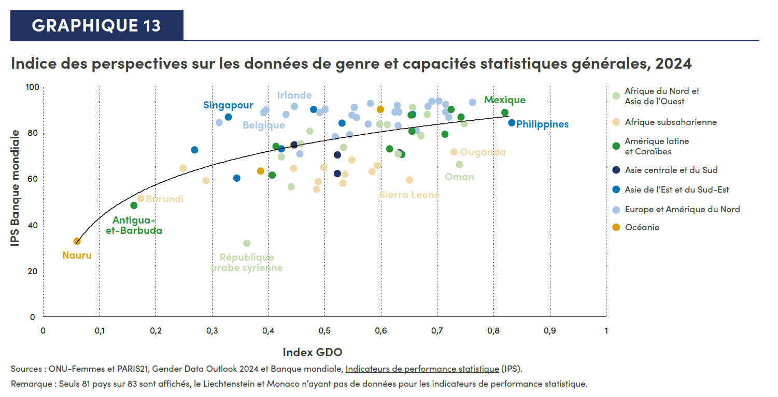
Graphique 13. Indice des perspectives sur les données de genre et capacités statistiques générales, 2024

Pays | Région | Index GDO | IPS Banque mondiale
Inde | Asie centrale et du Sud | 0,44 | 74,5
Népal | Asie centrale et du Sud | 0,52 | 62,0
Bangladesh | Asie centrale et du Sud | 0,52 | 70,1
Pakistan | Asie centrale et du Sud | 0,63 | 71,1
Myanmar | Asie de l’Est et du Sud-Est | 0,27 | 72,3
Timor-Leste | Asie de l’Est et du Sud-Est | 0,34 | 60,2
Singapour | Asie de l’Est et du Sud-Est | 0,33 | 86,6 | Singapour
Viet Nam | Asie de l’Est et du Sud-Est | 0,42 | 72,8
Japon | Asie de l’Est et du Sud-Est | 0,48 | 89,9
Mongolie | Asie de l’Est et du Sud-Est | 0,53 | 84,0
Corée (République de) | Asie de l’Est et du Sud-Est | 0,66 | 87,8
Philippines | Asie de l’Est et du Sud-Est | 0,83 | 84,0 | Philippines
Bulgarie | Europe et Amérique du Nord | 0,31 | 84,2
Monaco | Europe et Amérique du Nord | 0,41
Estonie | Europe et Amérique du Nord | 0,4 | 89,6
Belgique | Europe et Amérique du Nord | 0,39 | 88,6 | Belgique
Lituanie | Europe et Amérique du Nord | 0,43 | 87,8
Irlande | Europe et Amérique du Nord | 0,45 | 91,3 | Irlande
Bosnie-Herzégovine | Europe et Amérique du Nord | 0,46 | 70,6
Grèce | Europe et Amérique du Nord | 0,49 | 88,7
Autriche | Europe et Amérique du Nord | 0,5 | 90,0
Monténégro | Europe et Amérique du Nord | 0,52 | 78,1
Hongrie | Europe et Amérique du Nord | 0,55 | 87,6
Ukraine | Europe et Amérique du Nord | 0,54 | 78,9
Royaume-Uni | Europe et Amérique du Nord | 0,56 | 86,5
France | Europe et Amérique du Nord | 0,55 | 90,8
République de Macédoine du Nord | Europe et Amérique du Nord | 0,58 | 83,5
Slovénie | Europe et Amérique du Nord | 0,58 | 92,5
Suisse | Europe et Amérique du Nord | 0,62 | 88,8
Pologne | Europe et Amérique du Nord | 0,63 | 91,6
Moldova (République de) | Europe et Amérique du Nord | 0,63 | 82,8
Slovaquie | Europe et Amérique du Nord | 0,63 | 88,8
Serbie | Europe et Amérique du Nord | 0,66 | 80,8
Allemagne | Europe et Amérique du Nord | 0,68 | 91,3
Norvège | Europe et Amérique du Nord | 0,69 | 93,5
Finlande | Europe et Amérique du Nord | 0,70 | 93,6
Suède | Europe et Amérique du Nord | 0,71 | 92,2
Lettonie | Europe et Amérique du Nord | 0,71 | 88,8
Bélarus | Europe et Amérique du Nord | 0,72 | 86,7
Canada | Europe et Amérique du Nord | 0,76 | 92,9
Antigua-et-Barbuda | Amérique latine et Caraïbes | 0,16 | 48,2 | Antigua-et-Barbuda
El Salvador | Amérique latine et Caraïbes | 0,41 | 73,8
Suriname | Amérique latine et Caraïbes | 0,41 | 61,5
République dominicaine | Amérique latine et Caraïbes | 0,62 | 72,8
Panama | Amérique latine et Caraïbes | 0,64 | 70,5
Chili | Amérique latine et Caraïbes | 0,65 | 87,4
Brésil | Amérique latine et Caraïbes | 0,65 | 80,5
Équateur | Amérique latine et Caraïbes | 0,71 | 79,2
Costa Rica | Amérique latine et Caraïbes | 0,72 | 89,9
Colombie | Amérique latine et Caraïbes | 0,74 | 86,6
Mexique | Amérique latine et Caraïbes | 0,82 | 88,6 | Mexique
République arabe syrienne | Afrique du Nord et Asie de l’Ouest | 0,36 | 31,9 | République arabe syrienne
Koweït | Afrique du Nord et Asie de l’Ouest | 0,42 | 69,2
Iraq | Afrique du Nord et Asie de l’Ouest | 0,44 | 56,3
Tunisie | Afrique du Nord et Asie de l’Ouest | 0,46 | 75,1
Arabie saoudite | Afrique du Nord et Asie de l’Ouest | 0,47 | 80,4
Azerbaïdjan | Afrique du Nord et Asie de l’Ouest | 0,53 | 73,5
Arménie | Afrique du Nord et Asie de l’Ouest | 0,6 | 83,5
Israël | Afrique du Nord et Asie de l’Ouest | 0,61 | 83,3
Qatar | Afrique du Nord et Asie de l’Ouest | 0,63 | 70,6
Géorgie | Afrique du Nord et Asie de l’Ouest | 0,66 | 90,7
Jordanie | Afrique du Nord et Asie de l’Ouest | 0,67 | 78,5
Türkiye | Afrique du Nord et Asie de l’Ouest | 0,68 | 87,7
Oman | Afrique du Nord et Asie de l’Ouest | 0,74 | 66,1 | Oman
Territoires palestiniens occupés | Afrique du Nord et Asie de l’Ouest | 0,75 | 83,7
Australie | Océanie | 0,6 | 89,9
Nauru | Océanie | 0,06 | 32,6 | Nauru
Fidji | Océanie | 0,39 | 63,2
Burundi | Afrique subsaharienne | 0,17 | 51,3 | Burundi
Mauritanie | Afrique subsaharienne | 0,29 | 58,9
Gambie | Afrique subsaharienne | 0,25 | 64,4
...

